Test Cases
Label (SIT/UAT/PROD/NA) | Test Case ID | Module/Feature | Priority (High/Medium/Low) | Severity (High/Medium/Low) | Collected from | Test Scenario | Test Case Description | Preconditions (if any) | Test Steps | Test Data (if any) | Expected Result | Test Case Owner | Environment (SIT/UAT/PROD) | Execution Date | Executed By | Actual Result | Status (Pass/ Fail) | Comments/Remarks | Screenshots
SIT | SIT-TC-WK-PII-001 | Website / 个人中心 / 登录账号 | High | High | ZenTao 4319 前端场景；checking rules #1 | 中国内地手机号脱敏 | 验证个人中心登录账号区域按需求示例脱敏显示中国内地手机号。 | SIT 已部署本次脱敏功能；测试账号可登录 Website；个人资料已保存指定测试数据。 | 1. 使用指定测试账号登录 Website。 2. 打开个人中心。 | 登录手机号：+8613800008000 | 1. 登录手机号显示为 +86*****000。 2. 页面不显示完整手机号 +8613800008000。 | Antank QA Team | UAT | 2026-08-12 | Evan | As expected | Pass
SIT | SIT-TC-WK-PII-002 | Website / 个人中心 / 登录账号 | High | High | ZenTao 4319 前端场景；checking rules #1 | 国际手机号脱敏 | 验证个人中心登录账号区域按需求示例脱敏显示香港手机号。 | SIT 已部署本次脱敏功能；测试账号可登录 Website；个人资料已保存指定测试数据。 | 1. 使用香港手机号测试账号登录 Website。 2. 打开个人中心。 | 登录手机号：+852 9123-4567 | 1. 登录手机号显示为 +85****567。 2. 页面不显示完整手机号 +852 9123-4567。 | Antank QA Team | UAT | 2026-08-12 | Evan | As expected | Pass
SIT | SIT-TC-WK-PII-003 | Website / 个人中心 / 个人资料 | High | High | ZenTao 4319 前端场景；checking rules #2 | 邮箱脱敏 | 验证个人资料页面按规则脱敏显示邮箱地址。 | SIT 已部署本次脱敏功能；测试账号可登录 Website；个人资料已保存指定测试数据。 | 1. 使用指定测试账号登录 Website。 2. 打开个人中心。 3. 打开个人资料页面。 | 邮箱：user@example.com | 1. 邮箱显示为 us****@example.com。 2. 邮箱域名 example.com 保持完整。 3. 页面不显示完整邮箱 user@example.com。 | Antank QA Team | UAT | 2026-08-12 | Evan | As expected | Pass
SIT | SIT-TC-WK-PII-004 | Website / 个人中心 / 个人资料 | Medium | High | ZenTao 4319 前端场景；checking rules #3 | 三字中文姓名脱敏 | 验证个人资料页面按规则脱敏显示长度大于二的中文姓名。 | SIT 已部署本次脱敏功能；测试账号可登录 Website；个人资料已保存指定测试数据。 | 1. 使用指定测试账号登录 Website。 2. 打开身份验证信息 | 姓名：张建国 | 1. 姓名显示为 张*国。 2. 页面不显示完整姓名 张建国。 | Antank QA Team | UAT | 2026-08-12 | Evan | As expected | Pass
SIT | SIT-TC-WK-PII-005 | Website / 个人中心 / 个人资料 | Medium | High | ZenTao 4319 前端场景；checking rules #3 | 两字中文姓名脱敏 | 验证个人资料页面按规则脱敏显示长度小于等于二的中文姓名。 | SIT 已部署本次脱敏功能；测试账号可登录 Website；个人资料已保存指定测试数据。 | 1. 使用指定测试账号登录 Website。 2. 打开身份验证信息 | 姓名：张荣 | 1. 姓名显示为 张*。 2. 页面不显示完整姓名 张荣。 | Antank QA Team | UAT | 2026-08-12 | Evan | As expected | Pass
SIT | SIT-TC-WK-PII-006 | Website / 个人中心 / 个人资料 | Medium | High | ZenTao 4319 前端场景；checking rules #3 | 英文姓名脱敏 | 验证个人资料页面按需求示例脱敏显示英文姓名。 | SIT 已部署本次脱敏功能；测试账号可登录 Website；个人资料已保存指定测试数据。 | 1. 使用指定测试账号登录 Website。 2. 打开身份验证信息 | 姓名：Chuchu Lin | 1. 姓名显示为 C********N。 2. 页面不显示完整姓名 Chuchu Lin。 | Antank QA Team | UAT | 2026-08-12 | Evan | As expected | Pass
SIT | SIT-TC-WK-PII-007 | Website / 个人中心 / 个人资料 | Medium | High | ZenTao 4319 前端场景；checking rules #4 | 八位证件号码脱敏 | 验证个人资料页面按规则脱敏显示长度小于等于八的证件号码。 | SIT 已部署本次脱敏功能；测试账号可登录 Website；个人资料已保存指定测试数据。 | 1. 使用指定测试账号登录 Website。 2. 打开身份验证信息 | 证件号码：12345678 | 1. 证件号码显示为 12****78。 2. 页面不显示完整证件号码 12345678。 | Antank QA Team | UAT | 2026-08-12 | Evan | As expected | Pass |  | 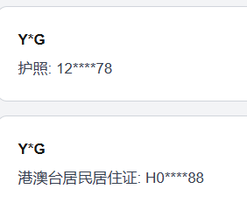
SIT | SIT-TC-WK-PII-008 | Website / 个人中心 / 个人资料 | Medium | High | ZenTao 4319 前端场景；checking rules #4 | 一般长证件号码脱敏 | 验证个人资料页面按需求示例脱敏显示带括号的长证件号码。 | SIT 已部署本次脱敏功能；测试账号可登录 Website；个人资料已保存指定测试数据。 | 1. 使用指定测试账号登录 Website。 2. 打开身份验证信息 | 证件号码：X123456(7) | 1. 证件号码显示为 X123****6(7)。 2. 页面不显示完整证件号码 X123456(7)。 | Antank QA Team | UAT | 2026-08-12 | Evan | As expected | Pass |  | 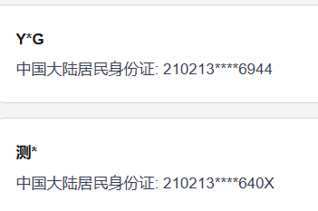
SIT | SIT-TC-WK-PII-009 | Website / 个人中心 / 个人资料 | High | High | ZenTao 4319 前端场景；checking rules #4 | 十八位身份证脱敏 | 验证个人资料页面按规则脱敏显示十八位身份证号码。 | SIT 已部署本次脱敏功能；测试账号可登录 Website；个人资料已保存指定测试数据。 | 1. 使用指定测试账号登录 Website。 2. 打开身份验证信息 | 身份证：320583198601100090 | 1. 身份证显示为 320583********0090。 2. 页面不显示完整身份证 320583198601100090。 | Antank QA Team | UAT | 2026-08-12 | Evan | As expected | Pass
SIT | SIT-TC-WK-PII-010 | Website / 个人中心 / 个人资料 | Medium | High | ZenTao 4319 前端场景；checking rules #5 | 地址脱敏 | 验证个人资料页面保留省市区并脱敏显示详细地址。 | SIT 已部署本次脱敏功能；测试账号可登录 Website；个人资料已保存指定测试数据。 | 1. 使用指定测试账号登录 Website。 2. 打开收货地址 | 地址：河南省南阳市新野县朝阳路100号 | 1. 地址显示为 河南省南阳市新野县******。 2. 页面不显示朝阳路100号。 | Antank QA Team | UAT | 2026-08-12 | Evan | As expected | Pass |  | 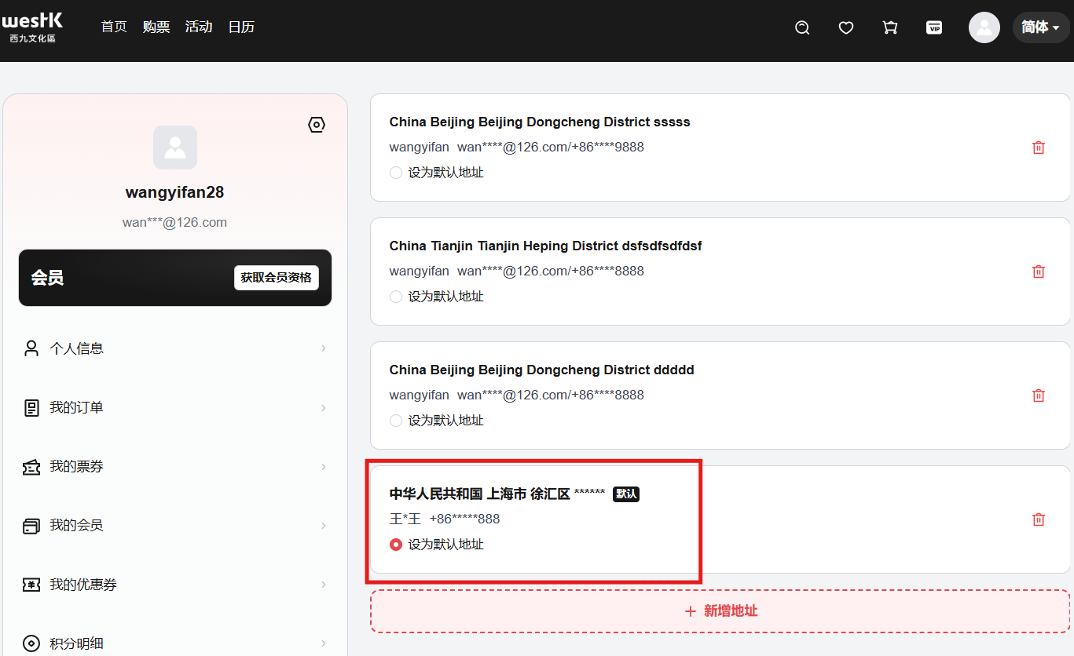
SIT | SIT-TC-WK-PII-011 | Website / 个人中心 / 个人资料 | Medium | High | ZenTao 4319 前端场景；checking rules #6 | 完整生日脱敏 | 验证个人资料页面隐藏年份并保留生日月日。 | SIT 已部署本次脱敏功能；测试账号可登录 Website；个人资料已保存指定测试数据。 | 1. 使用指定测试账号登录 Website。 2. 打开个人中心。 3. 打开个人资料页面。 | 生日：1996-08-23 | 1. 生日月份显示为 *。 2. 页面不显示月份，只显示年份 1996。 | Antank QA Team | UAT | 2026-08-12 | Evan | As expected | Pass
SIT | SIT-TC-WK-PII-012 | Website / 个人中心 / 个人资料 | Low | Medium | ZenTao 4319 前端场景；checking rules #6 | 年月生日脱敏 | 验证个人资料页面对仅含年月的生日隐藏年份并保留月份。 | SIT 已部署本次脱敏功能；测试账号可登录 Website；个人资料已保存指定测试数据。 | 1. 使用指定测试账号登录 Website。 2. 打开个人中心。 3. 打开个人资料页面。 | 生日：1996-08 | 1. 生日月份显示为 *。 2. 页面不显示月份，只显示年份 1996。 | Antank QA Team | UAT | 2026-08-12 | Evan | As expected | Pass
SIT | SIT-TC-WK-PII-013 | Website / 个人中心 / 个人资料 | Medium | High | ZenTao 4319 前端场景；checking rules #7 | 性别脱敏 | 验证个人资料页面使用星号脱敏显示性别。 | SIT 已部署本次脱敏功能；测试账号可登录 Website；个人资料已保存指定测试数据。 | 1. 使用指定测试账号登录 Website。 2. 打开个人中心。 3. 打开个人资料页面。 | 性别：男 | 1. 性别显示为 *。 2. 页面不显示原性别 男。 | Antank QA Team | UAT | 2026-08-12 | Evan | As expected | Pass |  | 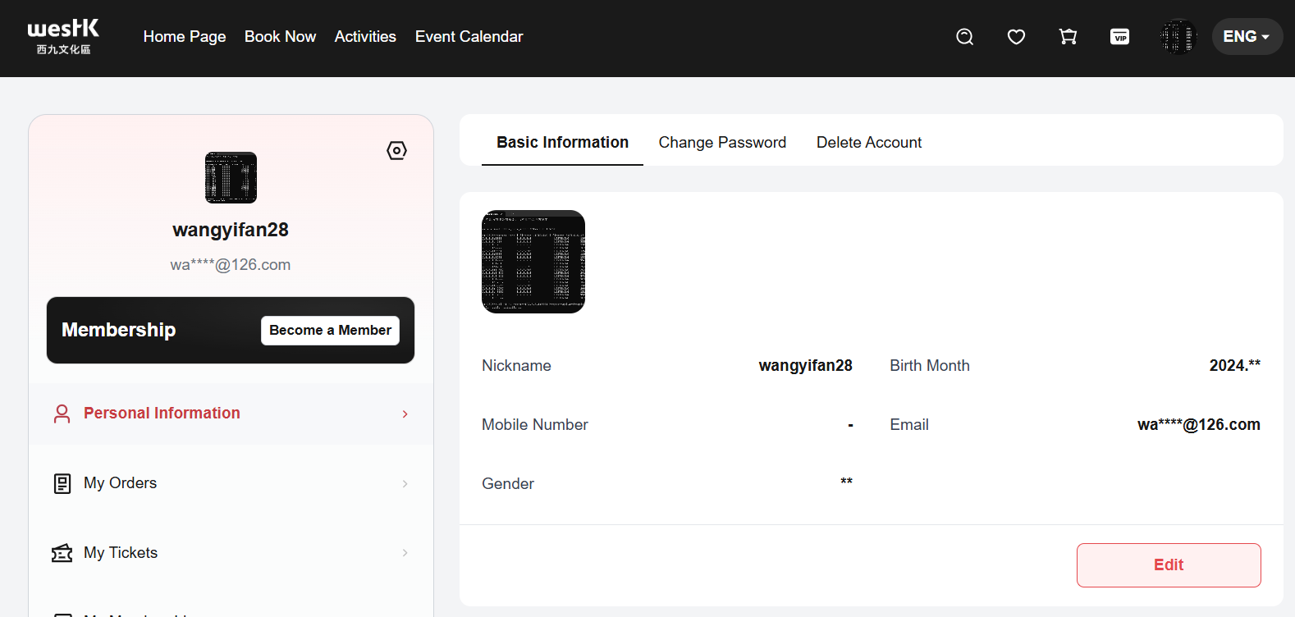
SIT | SIT-TC-WK-PII-014 | Website / 个人中心 / 个人资料 | Low | Medium | 签字范围 U-2 | 空值保持为空 | 验证个人资料中的空白个人信息字段保持为空。 | SIT 已部署本次脱敏功能；测试账号的地址、生日和性别为空。 | 1. 使用指定测试账号登录 Website。 2. 打开个人中心。 3. 打开个人资料页面。 | 地址：空；生日：空；性别：空 | 1. 地址、生日和性别字段保持为空。 2. 空字段不显示星号占位。 3. 页面正常加载。 | Antank QA Team | UAT | 2026-08-12 | Evan | As expected | Pass |  | 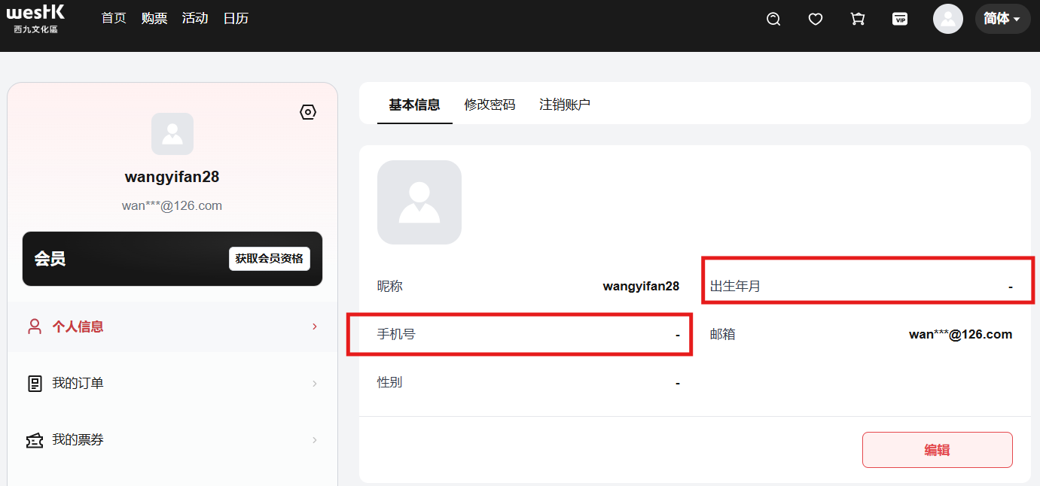
SIT | SIT-TC-WK-PII-015 | Website / 会员卡 / 激活信息 | High | High | ZenTao 4319 会员卡码和激活信息展示；checking rules #1-7 | 会员卡激活信息脱敏 | 验证 Website 会员卡激活信息按各字段规则脱敏显示个人信息。 | SIT 已存在完成激活的会员卡；激活人资料包含指定 PII。 | 1. 登录 Website。 2. 打开个人中心。 3. 打开会员卡页面。 4. 选择已激活的会员卡。 5. 打开激活信息。 | 手机号 +8613800008000；邮箱 user@example.com；姓名 张建国；身份证 320583198601100090；地址 河南省南阳市新野县朝阳路100号；生日 1996-08-23；性别 男 | 1. 手机号显示为 +861*****000。 2. 邮箱显示为 us****@example.com。 3. 姓名显示为 张*国。 4. 身份证显示为 320583********0090。 5. 地址显示为 河南省南阳市新野县******。 6. 生日显示为 08-23。 7. 性别显示为 *。 8. 页面不显示上述字段的完整原值。 | Antank QA Team | UAT | 2026-08-12 | Evan | As expected | Fail |  | 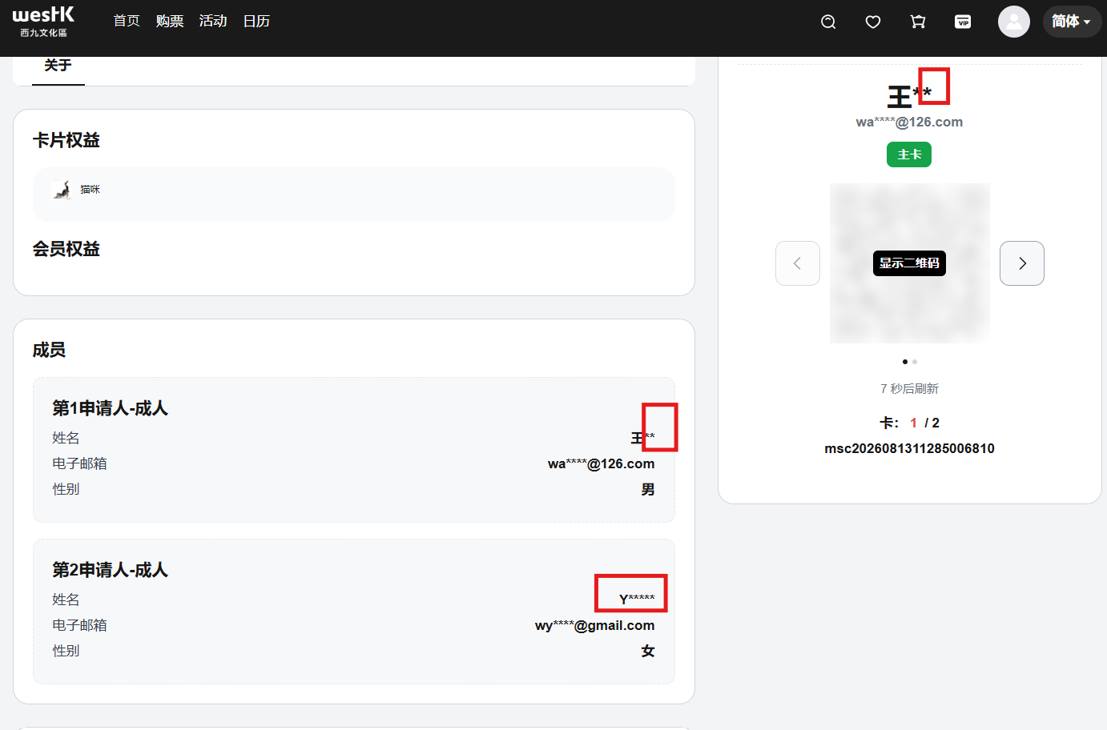
SIT | SIT-TC-WK-PII-016 | Website / 会员卡 / 详情 | High | High | ZenTao 4319 会员卡列表及详情；checking rules #1-7 | 会员卡详情个人信息脱敏 | 验证 Website 会员卡详情按各字段规则脱敏显示持卡人信息。 | SIT 已存在绑定指定测试用户的有效会员卡。 | 1. 登录 Website。 2. 打开个人中心。 3. 打开会员卡页面。 4. 选择指定会员卡。 | 手机号 +8613800008000；邮箱 user@example.com；姓名 张建国；身份证 320583198601100090；地址 河南省南阳市新野县朝阳路100号；生日 1996-08-23；性别 男 | 1. 手机号显示为 +861*****000。 2. 邮箱显示为 us****@example.com。 3. 姓名显示为 张*国。 4. 身份证显示为 320583********0090。 5. 地址显示为 河南省南阳市新野县******。 6. 生日显示为 08-23。 7. 性别显示为 *。 8. 页面不显示上述字段的完整原值。 | Antank QA Team | UAT | 2026-08-12 | Evan | As expected | Fail |  | 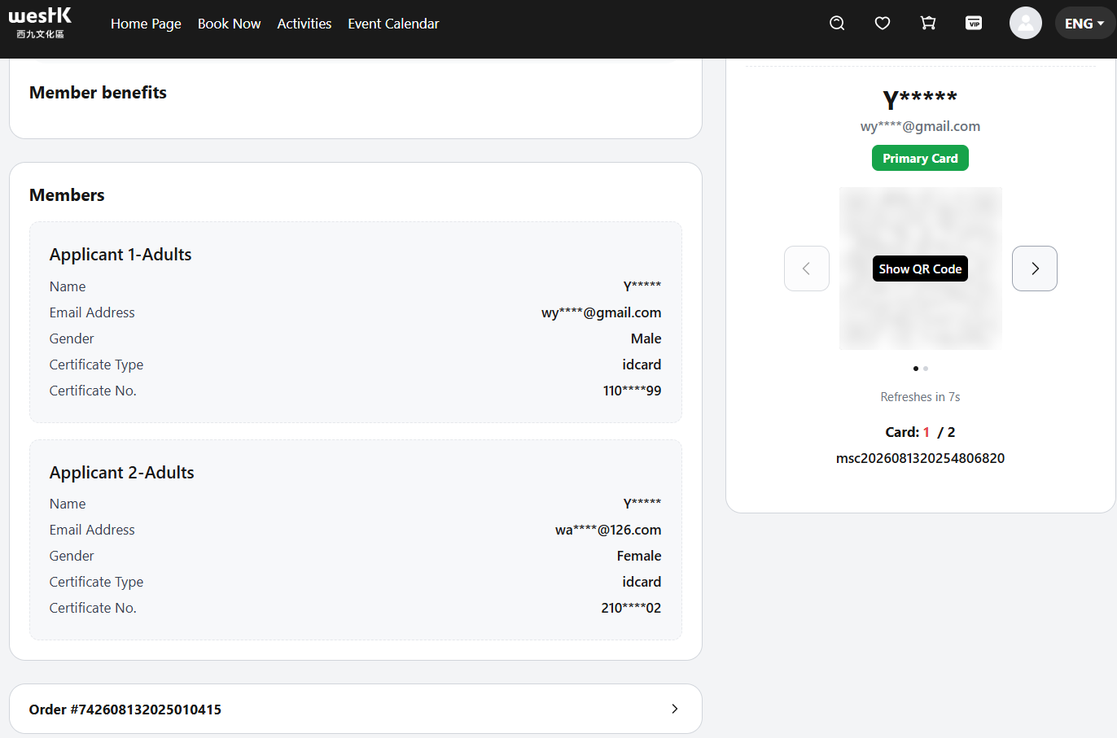
SIT | SIT-TC-WK-PII-017 | Website / 会员卡 / 详情 | Medium | Medium | 签字决策 Q-8 | 会员卡号保持原值 | 验证 Website 会员卡详情在脱敏个人信息时保持会员卡号完整显示。 | SIT 已存在绑定指定测试用户的有效会员卡。 | 1. 登录 Website。 2. 打开个人中心。 3. 打开会员卡页面。 4. 选择指定会员卡。 | 会员卡号：WKMC20260730001；手机号：+8613800008000；邮箱：user@example.com | 1. 会员卡号显示为 WKMC20260730001。 2. 手机号显示为 +861*****000。 3. 邮箱显示为 us****@example.com。 | Antank QA Team | UAT | 2026-08-12 | Evan | As expected | Pass
SIT | SIT-TC-WK-PII-018 | Website / 门票订单 / 订单详情 | High | High | ZenTao 4319 实名制订单展示；checking rules #1-7 | 门票订单详情脱敏 | 验证 Website 门票订单详情按各字段规则脱敏显示实名用户信息。 | SIT 已存在包含指定 PII 的已完成实名制门票订单。 | 1. 登录 Website。 2. 打开订单列表。 3. 选择指定门票订单。 4. 打开订单详情。 | 手机号 +8613800008000；邮箱 user@example.com；姓名 张建国；身份证 320583198601100090；地址 河南省南阳市新野县朝阳路100号；生日 1996-08-23；性别 男 | 1. 手机号显示为 +861*****000。 2. 邮箱显示为 us****@example.com。 3. 姓名显示为 张*国。 4. 身份证显示为 320583********0090。 5. 地址显示为 河南省南阳市新野县******。 6. 生日显示为 08-23。 7. 性别显示为 *。 8. 页面不显示上述字段的完整原值。 | Antank QA Team
SIT | SIT-TC-WK-PII-019 | Website / 门票 / 票夹 | High | High | ZenTao 4319 票夹展示；checking rules #1-7 | 门票票夹脱敏 | 验证 Website 门票票夹按各字段规则脱敏显示持票人信息。 | SIT 已存在包含指定 PII 的有效门票。 | 1. 登录 Website。 2. 打开票夹。 3. 选择指定门票。 | 手机号 +8613800008000；邮箱 user@example.com；姓名 张建国；身份证 320583198601100090；地址 河南省南阳市新野县朝阳路100号；生日 1996-08-23；性别 男 | 1. 手机号显示为 +861*****000。 2. 邮箱显示为 us****@example.com。 3. 姓名显示为 张*国。 4. 身份证显示为 320583********0090。 5. 地址显示为 河南省南阳市新野县******。 6. 生日显示为 08-23。 7. 性别显示为 *。 8. 页面不显示上述字段的完整原值。 | Antank QA Team
SIT | SIT-TC-WK-PII-020 | Website / 门票 / 入场码 | High | High | ZenTao 4319 入场码展示；checking rules #1-7 | 门票入场码页面脱敏 | 验证 Website 门票入场码页面按各字段规则脱敏显示持票人信息。 | SIT 已存在包含指定 PII 且可展示入场码的有效门票。 | 1. 登录 Website。 2. 打开票夹。 3. 选择指定门票。 4. 打开入场码。 | 手机号 +8613800008000；邮箱 user@example.com；姓名 张建国；身份证 320583198601100090；地址 河南省南阳市新野县朝阳路100号；生日 1996-08-23；性别 男 | 1. 手机号显示为 +861*****000。 2. 邮箱显示为 us****@example.com。 3. 姓名显示为 张*国。 4. 身份证显示为 320583********0090。 5. 地址显示为 河南省南阳市新野县******。 6. 生日显示为 08-23。 7. 性别显示为 *。 8. 页面不显示上述字段的完整原值。 | Antank QA Team
SIT | SIT-TC-WK-PII-021 | Website / 座票订单 / 订单详情 | High | High | ZenTao 4319 实名制订单展示；checking rules #1-7 | 座票订单详情脱敏 | 验证 Website 座票订单详情按各字段规则脱敏显示实名用户信息。 | SIT 已存在包含指定 PII 的已完成实名制座票订单。 | 1. 登录 Website。 2. 打开订单列表。 3. 选择指定座票订单。 4. 打开订单详情。 | 手机号 +8613800008000；邮箱 user@example.com；姓名 张建国；身份证 320583198601100090；地址 河南省南阳市新野县朝阳路100号；生日 1996-08-23；性别 男 | 1. 手机号显示为 +861*****000。 2. 邮箱显示为 us****@example.com。 3. 姓名显示为 张*国。 4. 身份证显示为 320583********0090。 5. 地址显示为 河南省南阳市新野县******。 6. 生日显示为 08-23。 7. 性别显示为 *。 8. 页面不显示上述字段的完整原值。 | Antank QA Team
SIT | SIT-TC-WK-PII-022 | Website / 座票 / 票夹 | High | High | ZenTao 4319 票夹展示；checking rules #1-7 | 座票票夹脱敏 | 验证 Website 座票票夹按各字段规则脱敏显示持票人信息。 | SIT 已存在包含指定 PII 的有效座票。 | 1. 登录 Website。 2. 打开票夹。 3. 选择指定座票。 | 手机号 +8613800008000；邮箱 user@example.com；姓名 张建国；身份证 320583198601100090；地址 河南省南阳市新野县朝阳路100号；生日 1996-08-23；性别 男 | 1. 手机号显示为 +861*****000。 2. 邮箱显示为 us****@example.com。 3. 姓名显示为 张*国。 4. 身份证显示为 320583********0090。 5. 地址显示为 河南省南阳市新野县******。 6. 生日显示为 08-23。 7. 性别显示为 *。 8. 页面不显示上述字段的完整原值。 | Antank QA Team
SIT | SIT-TC-WK-PII-023 | Website / 座票 / 入场码 | High | High | ZenTao 4319 入场码展示；checking rules #1-7 | 座票入场码页面脱敏 | 验证 Website 座票入场码页面按各字段规则脱敏显示持票人信息。 | SIT 已存在包含指定 PII 且可展示入场码的有效座票。 | 1. 登录 Website。 2. 打开票夹。 3. 选择指定座票。 4. 打开入场码。 | 手机号 +8613800008000；邮箱 user@example.com；姓名 张建国；身份证 320583198601100090；地址 河南省南阳市新野县朝阳路100号；生日 1996-08-23；性别 男 | 1. 手机号显示为 +861*****000。 2. 邮箱显示为 us****@example.com。 3. 姓名显示为 张*国。 4. 身份证显示为 320583********0090。 5. 地址显示为 河南省南阳市新野县******。 6. 生日显示为 08-23。 7. 性别显示为 *。 8. 页面不显示上述字段的完整原值。 | Antank QA Team
SIT | SIT-TC-WK-PII-024 | PDA / 门票扫码 / 用户信息 | High | High | ZenTao 4319 PDA 扫码场景；checking rules #1-7 | PDA 门票扫码用户信息脱敏 | 验证 PDA 扫描门票后按各字段规则脱敏显示用户信息。 | SIT PDA 可用；存在包含指定 PII 的有效门票二维码。 | 1. 登录 SIT PDA。 2. 进入验票页面。 3. 扫描指定门票二维码。 4. 打开用户信息区域。 | 手机号 +8613800008000；邮箱 user@example.com；姓名 张建国；身份证 320583198601100090；地址 河南省南阳市新野县朝阳路100号；生日 1996-08-23；性别 男 | 1. 手机号显示为 +861*****000。 2. 邮箱显示为 us****@example.com。 3. 姓名显示为 张*国。 4. 身份证显示为 320583********0090。 5. 地址显示为 河南省南阳市新野县******。 6. 生日显示为 08-23。 7. 性别显示为 *。 8. 页面不显示上述字段的完整原值。 | Antank QA Team
SIT | SIT-TC-WK-PII-025 | PDA / 座票扫码 / 用户信息 | High | High | ZenTao 4319 PDA 扫码场景；checking rules #1-7 | PDA 座票扫码用户信息脱敏 | 验证 PDA 扫描座票后按各字段规则脱敏显示用户信息。 | SIT PDA 可用；存在包含指定 PII 的有效座票二维码。 | 1. 登录 SIT PDA。 2. 进入验票页面。 3. 扫描指定座票二维码。 4. 打开用户信息区域。 | 手机号 +8613800008000；邮箱 user@example.com；姓名 张建国；身份证 320583198601100090；地址 河南省南阳市新野县朝阳路100号；生日 1996-08-23；性别 男 | 1. 手机号显示为 +861*****000。 2. 邮箱显示为 us****@example.com。 3. 姓名显示为 张*国。 4. 身份证显示为 320583********0090。 5. 地址显示为 河南省南阳市新野县******。 6. 生日显示为 08-23。 7. 性别显示为 *。 8. 页面不显示上述字段的完整原值。 | Antank QA Team
SIT | SIT-TC-WK-PII-026 | 后台 / 会员360 / 列表与搜索结果 | High | High | ZenTao 4319 后台会员360；checking rules #1-7 | 会员360列表脱敏 | 验证后台会员360列表和搜索结果按各字段规则脱敏显示会员信息。 | SIT 后台存在指定测试会员；测试账号可访问会员360。 | 1. 登录 SIT 后台。 2. 打开会员360。 3. 使用会员编号搜索指定会员。 | 手机号 +8613800008000；邮箱 user@example.com；姓名 张建国；身份证 320583198601100090；地址 河南省南阳市新野县朝阳路100号；生日 1996-08-23；性别 男 | 1. 手机号显示为 +861*****000。 2. 邮箱显示为 us****@example.com。 3. 姓名显示为 张*国。 4. 身份证显示为 320583********0090。 5. 地址显示为 河南省南阳市新野县******。 6. 生日显示为 08-23。 7. 性别显示为 *。 8. 页面不显示上述字段的完整原值。 | Antank QA Team | UAT | 2026-08-13 | Evan | As expected | Pass
SIT | SIT-TC-WK-PII-027 | 后台 / 会员360 / 详情 | High | High | ZenTao 4319 后台会员360；checking rules #1-7 | 会员360详情脱敏 | 验证后台会员360详情按各字段规则脱敏显示会员信息。 | SIT 后台存在指定测试会员；测试账号可访问会员360。 | 1. 登录 SIT 后台。 2. 打开会员360。 3. 搜索指定会员。 4. 打开会员详情。 | 手机号 +8613800008000；邮箱 user@example.com；姓名 张建国；身份证 320583198601100090；地址 河南省南阳市新野县朝阳路100号；生日 1996-08-23；性别 男 | 1. 手机号显示为 +861*****000。 2. 邮箱显示为 us****@example.com。 3. 姓名显示为 张*国。 4. 身份证显示为 320583********0090。 5. 地址显示为 河南省南阳市新野县******。 6. 生日显示为 08-23。 7. 性别显示为 *。 8. 页面不显示上述字段的完整原值。 | Antank QA Team | UAT | 2026-08-13 | Evan | As expected | Pass |  | 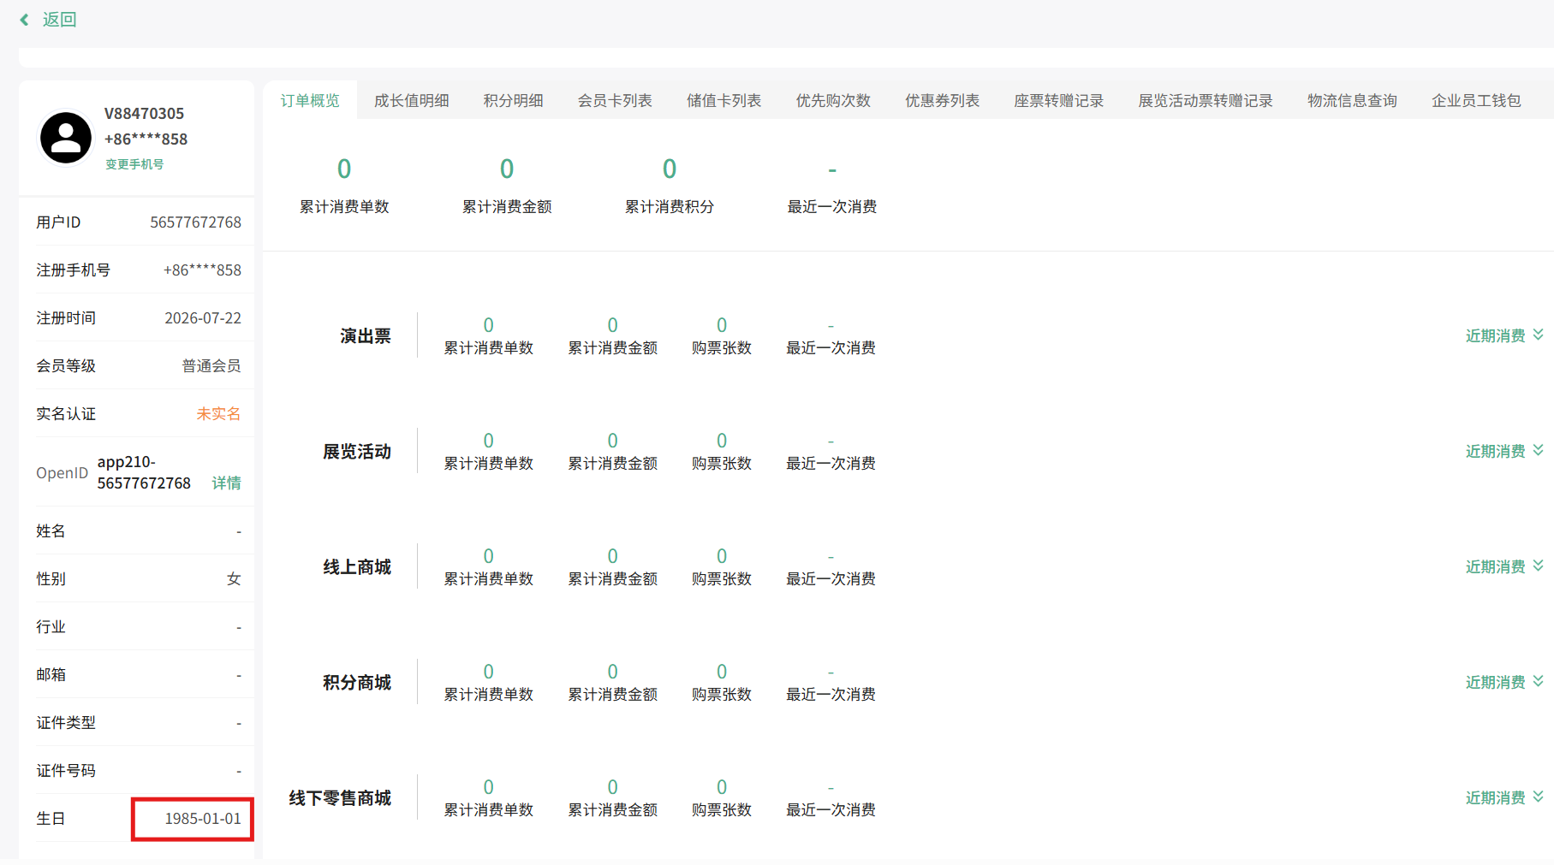
SIT | SIT-TC-WK-PII-028 | 后台 / 门票订单 / 列表 | High | High | ZenTao 4319 后台门票订单列表；checking rules #1-7 | 后台门票订单列表脱敏 | 验证后台门票订单列表按各字段规则脱敏显示购票人信息。 | SIT 后台存在包含指定 PII 的门票订单。 | 1. 登录 SIT 后台。 2. 打开门票订单列表。 3. 使用订单编号搜索指定订单。 | 手机号 +8613800008000；邮箱 user@example.com；姓名 张建国；身份证 320583198601100090；地址 河南省南阳市新野县朝阳路100号；生日 1996-08-23；性别 男 | 1. 手机号显示为 +861*****000。 2. 邮箱显示为 us****@example.com。 3. 姓名显示为 张*国。 4. 身份证显示为 320583********0090。 5. 地址显示为 河南省南阳市新野县******。 6. 生日显示为 08-23。 7. 性别显示为 *。 8. 页面不显示上述字段的完整原值。 | Antank QA Team | UAT
SIT | SIT-TC-WK-PII-029 | 后台 / 门票订单 / 详情 | High | High | ZenTao 4319 后台门票订单详情；checking rules #1-7 | 后台门票订单详情脱敏 | 验证后台门票订单详情按各字段规则脱敏显示购票人信息。 | SIT 后台存在包含指定 PII 的门票订单。 | 1. 登录 SIT 后台。 2. 打开门票订单列表。 3. 搜索指定订单。 4. 打开订单详情。 | 手机号 +8613800008000；邮箱 user@example.com；姓名 张建国；身份证 320583198601100090；地址 河南省南阳市新野县朝阳路100号；生日 1996-08-23；性别 男 | 1. 手机号显示为 +861*****000。 2. 邮箱显示为 us****@example.com。 3. 姓名显示为 张*国。 4. 身份证显示为 320583********0090。 5. 地址显示为 河南省南阳市新野县******。 6. 生日显示为 08-23。 7. 性别显示为 *。 8. 页面不显示上述字段的完整原值。 | Antank QA Team
SIT | SIT-TC-WK-PII-030 | 后台 / 座票订单 / 列表 | High | High | ZenTao 4319 后台选座订单列表；checking rules #1-7 | 后台座票订单列表脱敏 | 验证后台座票订单列表按各字段规则脱敏显示购票人信息。 | SIT 后台存在包含指定 PII 的座票订单。 | 1. 登录 SIT 后台。 2. 打开座票订单列表。 3. 使用订单编号搜索指定订单。 | 手机号 +8613800008000；邮箱 user@example.com；姓名 张建国；身份证 320583198601100090；地址 河南省南阳市新野县朝阳路100号；生日 1996-08-23；性别 男 | 1. 手机号显示为 +861*****000。 2. 邮箱显示为 us****@example.com。 3. 姓名显示为 张*国。 4. 身份证显示为 320583********0090。 5. 地址显示为 河南省南阳市新野县******。 6. 生日显示为 08-23。 7. 性别显示为 *。 8. 页面不显示上述字段的完整原值。 | Antank QA Team
SIT | SIT-TC-WK-PII-031 | 后台 / 座票订单 / 详情 | High | High | ZenTao 4319 后台选座订单详情；checking rules #1-7 | 后台座票订单详情脱敏 | 验证后台座票订单详情按各字段规则脱敏显示购票人信息。 | SIT 后台存在包含指定 PII 的座票订单。 | 1. 登录 SIT 后台。 2. 打开座票订单列表。 3. 搜索指定订单。 4. 打开订单详情。 | 手机号 +8613800008000；邮箱 user@example.com；姓名 张建国；身份证 320583198601100090；地址 河南省南阳市新野县朝阳路100号；生日 1996-08-23；性别 男 | 1. 手机号显示为 +861*****000。 2. 邮箱显示为 us****@example.com。 3. 姓名显示为 张*国。 4. 身份证显示为 320583********0090。 5. 地址显示为 河南省南阳市新野县******。 6. 生日显示为 08-23。 7. 性别显示为 *。 8. 页面不显示上述字段的完整原值。 | Antank QA Team
SIT | SIT-TC-WK-PII-032 | 后台 / 会员卡订单 / 列表 | High | High | ZenTao 4319 后台会员卡订单；checking rules #1-7 | 会员卡订单列表脱敏 | 验证后台会员卡订单列表按各字段规则脱敏显示购买人信息。 | SIT 后台存在包含指定 PII 的会员卡订单。 | 1. 登录 SIT 后台。 2. 打开会员卡订单列表。 3. 使用订单编号搜索指定订单。 | 手机号 +8613800008000；邮箱 user@example.com；姓名 张建国；身份证 320583198601100090；地址 河南省南阳市新野县朝阳路100号；生日 1996-08-23；性别 男 | 1. 手机号显示为 +861*****000。 2. 邮箱显示为 us****@example.com。 3. 姓名显示为 张*国。 4. 身份证显示为 320583********0090。 5. 地址显示为 河南省南阳市新野县******。 6. 生日显示为 08-23。 7. 性别显示为 *。 8. 页面不显示上述字段的完整原值。 | Antank QA Team |  | 2026-08-13 | Evan | As expected | Pass
SIT | SIT-TC-WK-PII-033 | 后台 / 会员卡订单 / 详情 | High | High | ZenTao 4319 后台会员卡订单；checking rules #1-7 | 会员卡订单详情脱敏 | 验证后台会员卡订单详情按各字段规则脱敏显示购买人信息。 | SIT 后台存在包含指定 PII 的会员卡订单。 | 1. 登录 SIT 后台。 2. 打开会员卡订单列表。 3. 搜索指定订单。 4. 打开订单详情。 | 手机号 +8613800008000；邮箱 user@example.com；姓名 张建国；身份证 320583198601100090；地址 河南省南阳市新野县朝阳路100号；生日 1996-08-23；性别 男 | 1. 手机号显示为 +861*****000。 2. 邮箱显示为 us****@example.com。 3. 姓名显示为 张*国。 4. 身份证显示为 320583********0090。 5. 地址显示为 河南省南阳市新野县******。 6. 生日显示为 08-23。 7. 性别显示为 *。 8. 页面不显示上述字段的完整原值。 | Antank QA Team |  | 2026-08-13 | Evan | As expected | Pass
SIT | SIT-TC-WK-PII-034 | 后台 / 会员卡 / 列表 | High | High | ZenTao 4319 后台会员卡列表；checking rules #1-7；签字决策 Q-8 | 会员卡列表脱敏 | 验证后台会员卡列表按照字段类型正确显示会员卡号和持卡人信息。 | SIT 后台存在绑定指定测试用户的有效会员卡。 | 1. 登录 SIT 后台。 2. 打开会员卡列表。 3. 使用会员卡号搜索指定会员卡。 | 会员卡号 WKMC20260730001；手机号 +8613800008000；邮箱 user@example.com；姓名 张建国；身份证 320583198601100090；地址 河南省南阳市新野县朝阳路100号；生日 1996-08-23；性别 男 | 1. 会员卡号显示为 WKMC20260730001。 2. 手机号显示为 +861*****000。 3. 邮箱显示为 us****@example.com。 4. 姓名显示为 张*国。 5. 身份证显示为 320583********0090。 6. 地址显示为 河南省南阳市新野县******。 7. 生日显示为 08-23。 8. 性别显示为 *。 9. 页面不显示上述字段的完整原值。 | Antank QA Team |  | 2026-08-13 | Evan | As expected | Pass
SIT | SIT-TC-WK-PII-035 | 后台 / 会员卡 / 详情 | High | High | ZenTao 4319 后台会员卡详情；checking rules #1-7；签字决策 Q-8 | 会员卡详情脱敏 | 验证后台会员卡详情按照字段类型正确显示会员卡号和持卡人信息。 | SIT 后台存在绑定指定测试用户的有效会员卡。 | 1. 登录 SIT 后台。 2. 打开会员卡列表。 3. 搜索指定会员卡。 4. 打开会员卡详情。 | 会员卡号 WKMC20260730001；手机号 +8613800008000；邮箱 user@example.com；姓名 张建国；身份证 320583198601100090；地址 河南省南阳市新野县朝阳路100号；生日 1996-08-23；性别 男 | 1. 会员卡号显示为 WKMC20260730001。 2. 手机号显示为 +861*****000。 3. 邮箱显示为 us****@example.com。 4. 姓名显示为 张*国。 5. 身份证显示为 320583********0090。 6. 地址显示为 河南省南阳市新野县******。 7. 生日显示为 08-23。 8. 性别显示为 *。 9. 页面不显示上述字段的完整原值。 | Antank QA Team |  | 2026-08-13 | Evan | As expected | Pass
SIT | SIT-TC-WK-PII-036 | 后台 / 报表 / 页面结果 | High | High | ZenTao 4319 后台报表；checking rules #1-7；签字决策 Q-9 | 后台报表页面脱敏 | 验证后台报表查询结果按各字段规则脱敏显示个人信息。 | SIT 后台报表包含指定测试用户数据。 | 1. 登录 SIT 后台。 2. 打开包含个人信息的报表。 3. 选择包含指定用户的查询条件。 4. 执行查询。 | 手机号 +8613800008000；邮箱 user@example.com；姓名 张建国；身份证 320583198601100090；地址 河南省南阳市新野县朝阳路100号；生日 1996-08-23；性别 男 | 1. 手机号显示为 +861*****000。 2. 邮箱显示为 us****@example.com。 3. 姓名显示为 张*国。 4. 身份证显示为 320583********0090。 5. 地址显示为 河南省南阳市新野县******。 6. 生日显示为 08-23。 7. 性别显示为 *。 8. 页面不显示上述字段的完整原值。 | Antank QA Team
SIT | SIT-TC-WK-PII-037 | 后台 / 报表 / 预览 | High | High | ZenTao 4319 后台报表；checking rules #1-7；签字决策 Q-9 | 后台报表预览脱敏 | 验证后台报表预览按各字段规则脱敏显示个人信息。 | SIT 后台报表包含指定测试用户数据。 | 1. 登录 SIT 后台。 2. 打开包含个人信息的报表。 3. 执行查询。 4. 打开报表预览。 | 手机号 +8613800008000；邮箱 user@example.com；姓名 张建国；身份证 320583198601100090；地址 河南省南阳市新野县朝阳路100号；生日 1996-08-23；性别 男 | 1. 手机号显示为 +861*****000。 2. 邮箱显示为 us****@example.com。 3. 姓名显示为 张*国。 4. 身份证显示为 320583********0090。 5. 地址显示为 河南省南阳市新野县******。 6. 生日显示为 08-23。 7. 性别显示为 *。 8. 页面不显示上述字段的完整原值。 | Antank QA Team
SIT | SIT-TC-WK-PII-038 | 后台 / 报表 / 下载 | High | High | ZenTao 4319 后台报表；checking rules #1-7；签字决策 Q-9 | 后台报表下载文件脱敏 | 验证后台报表下载文件按各字段规则脱敏保存个人信息。 | SIT 后台报表包含指定测试用户数据；测试账号可下载报表。 | 1. 登录 SIT 后台。 2. 打开包含个人信息的报表。 3. 执行查询。 4. 下载报表。 5. 打开下载文件。 | 手机号 +8613800008000；邮箱 user@example.com；姓名 张建国；身份证 320583198601100090；地址 河南省南阳市新野县朝阳路100号；生日 1996-08-23；性别 男 | 1. 手机号显示为 +861*****000。 2. 邮箱显示为 us****@example.com。 3. 姓名显示为 张*国。 4. 身份证显示为 320583********0090。 5. 地址显示为 河南省南阳市新野县******。 6. 生日显示为 08-23。 7. 性别显示为 *。 8. 页面不显示上述字段的完整原值。 | Antank QA Team
SIT | SIT-TC-WK-PII-039 | 后台 / 报表 / 导出 | High | High | ZenTao 4319 后台报表；checking rules #1-7；签字决策 Q-9 | 后台报表导出文件脱敏 | 验证后台报表导出文件按各字段规则脱敏保存个人信息。 | SIT 后台报表包含指定测试用户数据；测试账号可导出报表。 | 1. 登录 SIT 后台。 2. 打开包含个人信息的报表。 3. 执行查询。 4. 执行报表导出。 5. 打开导出文件。 | 手机号 +8613800008000；邮箱 user@example.com；姓名 张建国；身份证 320583198601100090；地址 河南省南阳市新野县朝阳路100号；生日 1996-08-23；性别 男 | 1. 手机号显示为 +861*****000。 2. 邮箱显示为 us****@example.com。 3. 姓名显示为 张*国。 4. 身份证显示为 320583********0090。 5. 地址显示为 河南省南阳市新野县******。 6. 生日显示为 08-23。 7. 性别显示为 *。 8. 页面不显示上述字段的完整原值。 | Antank QA Team
SIT | SIT-TC-WK-PII-040 | BI / 定制报表 / 页面结果 | High | High | ZenTao 4319 BI 定制报表；checking rules #1-7；签字决策 Q-10 | BI 定制报表页面脱敏 | 验证 BI 定制报表页面按各字段规则脱敏显示个人信息。 | SIT BI 存在包含指定测试用户数据的定制报表。 | 1. 登录 SIT BI。 2. 打开指定定制报表。 3. 选择包含指定用户的查询条件。 4. 执行查询。 | 手机号 +8613800008000；邮箱 user@example.com；姓名 张建国；身份证 320583198601100090；地址 河南省南阳市新野县朝阳路100号；生日 1996-08-23；性别 男 | 1. 手机号显示为 +861*****000。 2. 邮箱显示为 us****@example.com。 3. 姓名显示为 张*国。 4. 身份证显示为 320583********0090。 5. 地址显示为 河南省南阳市新野县******。 6. 生日显示为 08-23。 7. 性别显示为 *。 8. 页面不显示上述字段的完整原值。 | Antank QA Team
SIT | SIT-TC-WK-PII-041 | BI / 定制报表 / 下载 | High | High | ZenTao 4319 BI 定制报表；checking rules #1-7；签字决策 Q-9/Q-10 | BI 定制报表下载文件脱敏 | 验证 BI 定制报表下载文件按各字段规则脱敏保存个人信息。 | SIT BI 存在包含指定测试用户数据的定制报表；测试账号可下载。 | 1. 登录 SIT BI。 2. 打开指定定制报表。 3. 执行查询。 4. 下载报表。 5. 打开下载文件。 | 手机号 +8613800008000；邮箱 user@example.com；姓名 张建国；身份证 320583198601100090；地址 河南省南阳市新野县朝阳路100号；生日 1996-08-23；性别 男 | 1. 手机号显示为 +861*****000。 2. 邮箱显示为 us****@example.com。 3. 姓名显示为 张*国。 4. 身份证显示为 320583********0090。 5. 地址显示为 河南省南阳市新野县******。 6. 生日显示为 08-23。 7. 性别显示为 *。 8. 页面不显示上述字段的完整原值。 | Antank QA Team
SIT | SIT-TC-WK-PII-042 | BI / 定制报表 / 导出 | High | High | ZenTao 4319 BI 定制报表；checking rules #1-7；签字决策 Q-9/Q-10 | BI 定制报表导出文件脱敏 | 验证 BI 定制报表导出文件按各字段规则脱敏保存个人信息。 | SIT BI 存在包含指定测试用户数据的定制报表；测试账号可导出。 | 1. 登录 SIT BI。 2. 打开指定定制报表。 3. 执行查询。 4. 执行报表导出。 5. 打开导出文件。 | 手机号 +8613800008000；邮箱 user@example.com；姓名 张建国；身份证 320583198601100090；地址 河南省南阳市新野县朝阳路100号；生日 1996-08-23；性别 男 | 1. 手机号显示为 +861*****000。 2. 邮箱显示为 us****@example.com。 3. 姓名显示为 张*国。 4. 身份证显示为 320583********0090。 5. 地址显示为 河南省南阳市新野县******。 6. 生日显示为 08-23。 7. 性别显示为 *。 8. 页面不显示上述字段的完整原值。 | Antank QA Team
SIT | SIT-TC-WK-PII-043 | Website / 消息推送 / 会员 | High | High | ZenTao 4319 消息推送会员场景；checking rules #1-7 | 会员卡购买新通知脱敏 | 验证会员卡购买发送小心信息脱敏。 | SIT 已部署本次脱敏功能；测试会员账号已保存指定 PII；消息推送渠道可收到会员资料更新通知。 | 1. 登录 Website。 2. 打开个人中心。 3. 购买会员卡 4. 查看邮箱或者SMS消息详情 | 手机号：+8613800008000；邮箱：user@example.com；姓名：张建国；身份证：320583198601100090；地址：河南省南阳市新野县朝阳路100号；生日：1996-08-23；性别：男 | 1. 通知中的手机号显示为 +861*****000。 2. 通知中的邮箱显示为 us****@example.com。 3. 通知中的姓名显示为 张*国。 4. 通知中的身份证显示为 320583********0090。 5. 通知中的地址显示为 河南省南阳市新野县******。 6. 通知中的生日显示为 08-23。 7. 通知中的性别显示为 *。 8. 通知内容不显示上述字段的完整原值。 | Antank QA Team |  | 2026-08-13 | Evan | As expected | Pass
SIT | SIT-TC-WK-PII-044 | Website / 消息推送 / 门票 | High | High | ZenTao 4319 消息推送门票场景；checking rules #1-7 | 门票订单通知脱敏 | 验证门票订单通知中的购票人信息按脱敏规则展示。 | SIT 已部署本次脱敏功能；存在包含指定 PII 的门票订单；消息推送渠道可收到门票订单通知。 | 1. 登录 Website。 2. 打开指定门票订单。 3. 触发门票订单通知。 4. 打开收到的门票订单通知。 | 手机号：+8613800008000；邮箱：user@example.com；姓名：张建国；身份证：320583198601100090；地址：河南省南阳市新野县朝阳路100号；生日：1996-08-23；性别：男 | 1. 通知中的手机号显示为 +861*****000。 2. 通知中的邮箱显示为 us****@example.com。 3. 通知中的姓名显示为 张*国。 4. 通知中的身份证显示为 320583********0090。 5. 通知中的地址显示为 河南省南阳市新野县******。 6. 通知中的生日显示为 08-23。 7. 通知中的性别显示为 *。 8. 通知内容不显示购票人的完整原值。 | Antank QA Team
SIT | SIT-TC-WK-PII-045 | Website / 消息推送 / 座票 | High | High | ZenTao 4319 消息推送座票场景；checking rules #1-7 | 座票订单通知脱敏 | 验证座票订单通知中的购票人信息按脱敏规则展示。 | SIT 已部署本次脱敏功能；存在包含指定 PII 的座票订单；消息推送渠道可收到座票订单通知。 | 1. 登录 Website。 2. 打开指定座票订单。 3. 触发座票订单通知。 4. 打开收到的座票订单通知。 | 手机号：+8613800008000；邮箱：user@example.com；姓名：张建国；身份证：320583198601100090；地址：河南省南阳市新野县朝阳路100号；生日：1996-08-23；性别：男 | 1. 通知中的手机号显示为 +861*****000。 2. 通知中的邮箱显示为 us****@example.com。 3. 通知中的姓名显示为 张*国。 4. 通知中的身份证显示为 320583********0090。 5. 通知中的地址显示为 河南省南阳市新野县******。 6. 通知中的生日显示为 08-23。 7. 通知中的性别显示为 *。 8. 通知内容不显示购票人的完整原值。 | Antank QA Team
SIT | SIT-TC-WK-PII-046 | Website / 消息推送 / 购物车 | High | High | ZenTao 4319 消息推送购物车场景；checking rules #1-7；PRD 购物车结算 | 购物车超时提醒通知脱敏 | 验证购物车超时提醒通知中的联系人信息按脱敏规则展示。 | SIT 已部署本次脱敏功能；购物车中存在包含指定 PII 的票务条目；消息推送渠道可收到购物车超时提醒通知。 | 1. 登录 Website。 2. 将指定票品加入购物车。 3. 在购物车中填写包含指定 PII 的实名信息。 4. 触发购物车超时提醒通知。 5. 打开收到的购物车超时提醒通知。 | 手机号：+8613800008000；邮箱：user@example.com；姓名：张建国；身份证：320583198601100090；地址：河南省南阳市新野县朝阳路100号；生日：1996-08-23；性别：男 | 1. 通知中的手机号显示为 +861*****000。 2. 通知中的邮箱显示为 us****@example.com。 3. 通知中的姓名显示为 张*国。 4. 通知中的身份证显示为 320583********0090。 5. 通知中的地址显示为 河南省南阳市新野县******。 6. 通知中的生日显示为 08-23。 7. 通知中的性别显示为 *。 8. 通知内容不显示联系人的完整原值。 | Antank QA Team
SIT | SIT-TC-WK-PII-047 | Website / 购物车 / 门票与座票 | High | High | ZenTao 4319 实名制订单展示；checking rules #1-7；PRD 购物车结算 | 购物车实名信息脱敏 | 验证购物车页面中的门票和座票实名信息按脱敏规则展示。 | SIT 已部署本次脱敏功能；购物车中已加入包含指定 PII 的门票和座票；测试账号可进入购物车页面。 | 1. 登录 Website。 2. 将指定门票加入购物车。 3. 将指定座票加入购物车。 4. 打开购物车页面。 | 手机号：+8613800008000；邮箱：user@example.com；姓名：张建国；身份证：320583198601100090；地址：河南省南阳市新野县朝阳路100号；生日：1996-08-23；性别：男 | 1. 门票条目中的手机号显示为 +861*****000。 2. 座票条目中的手机号显示为 +861*****000。 3. 门票和座票条目中的邮箱显示为 us****@example.com。 4. 门票和座票条目中的姓名显示为 张*国。 5. 门票和座票条目中的身份证显示为 320583********0090。 6. 门票和座票条目中的地址显示为 河南省南阳市新野县******。 7. 门票和座票条目中的生日显示为 08-23。 8. 门票和座票条目中的性别显示为 *。 9. 购物车页面不显示上述字段的完整原值。 | Antank QA Team
 | SIT-TC-WK-PII-048 | Website / 购物车 / 门票与座票 | High | High |  | 第三方登录下的信息检查 | 个人登录信息脱敏 会员信息脱敏 订单信息个人相关脱敏 |  | 1. 第三方登录website 2.查看用户信息 3. 查看会员卡信息 4. 查看订单信息 | 手机号：+8613800008000；邮箱：user@example.com；姓名：张建国；身份证：320583198601100090；地址：河南省南阳市新野县朝阳路100号；生日：1996-08-23；性别：男 | 1. 个人信息显示脱敏规则 2. 会员信息按照规则脱敏 3. 订单信息个人信息相关脱敏 | Antank QA Team |  | 2026-08-13 | Evan | As expected | Pass

